试验数据关系及值的范围
 | 驾驶员模块 |  |  |  |  |  | 整车 |  |  |  |  |  | 卡钳 |  |  | 主减速器 |  |  |  |  |  | 发动机减速器 |  |  |  |  |  | M1减速器 |  |  |  |  |  | M2减速器 |  |  |  |  |  | 离合器 |  |  | M1电机 |  |  |  |  |  |  | M2电机 |  |  |  |  |  |  | 电池 |  |  |  |  |  |  |  | DC/DC |  |  |  |  |  |  |  | 用电器 |  |  | 发动机 |  |  |  |  |  |  | 混动控制
 | 时间 | 需求车速 | 加速踏板 | 制动踏板力 | 需求扭矩 | 需求功率 | 车速 | 加速度 | 行驶距离 | 驱动力 | 阻力 | 滚动半径 | 制动力矩 | 制动压力 | 角加速度 | 速比值 | 输入转速 | 输出转速 | 输入扭矩 | 输出扭矩 | 效率 | 速比值 | 输入转速 | 输出转速 | 输入扭矩 | 输出扭矩 | 效率 | 速比值 | 输入转速 | 输出转速 | 输入扭矩 | 输出扭矩 | 效率 | 速比值 | 输入转速 | 输出转速 | 输入扭矩 | 输出扭矩 | 效率 | 输入转速 | 输出转速 | 离合器位置 | 功率 | 转速 | 扭矩 | 电压 | 电流 | 效率 | 角加速度 | 功率 | 转速 | 扭矩 | 电压 | 电流 | 效率 | 角加速度 | SOC | 电压 | 电流 | 容量 | 最大放电功率 | 最大充电功率 | 功率损耗 | 功率 | 输入功率 | 输出功率 | 效率 | 功率损失 | 输入电流 | 输入电压 | 输出电流 | 输出电压 | 电流 | 电压 | 功率 | 转速 | 扭矩 | 功率 | 发动机状态 | 比油耗 | 油耗率 | 累计油耗 | 混动模式
对应关系 | 法规对应的路谱（时间车速） |  | 需求扭矩和需求功率是基于加速踏板和制动踏板计算的 |  |  |  | 实际车速，通过踏板跟随目标车速变化 | 车辆行驶的实际加速度 | 通过实际车速、时间计算 | 根据踏板计算 | 随车速变化的固定值 | 固定值 | 制动踏板计算制动压力，计算制动力矩，结合制动能两回收获得机械制动的参数；该处为机械制动参数。 |  |  | 定值 | abs（输入转速*输入扭矩）=abs（输出转速*输出扭矩）； 效率设的100% |  |  |  |  | 定值 | 发动机驱动，输入扭矩为负，效率=abs（输出转速*输出扭矩）/abs（输入转速*输入扭矩） 反托减速器，输入扭矩为正，效率=abs（输入转速*输入扭矩）/abs（输出转速*输出扭矩） |  |  |  |  | 定值 | abs（输入转速*输入扭矩）=abs（输出转速*输出扭矩）； 效率设的100% |  |  |  |  | 定值 | 驱动，输入扭矩为负，效率=abs（输出转速*输出扭矩）/abs（输入转速*输入扭矩） 充电，输入扭矩为正，效率=abs（输入转速*输入扭矩）/abs（输出转速*输出扭矩） |  |  |  |  | 离合器位置为0的时候结合，输入转速=输出转速； 离合器位置为1的时候松开 |  |  | 转速*扭矩/9549=功率 |  |  | （电压*电流/1000）/功率=效率 |  |  | 电机加减速 | 转速*扭矩/9549=功率 |  |  | （电压*电流/1000）/功率=效率 |  |  | 电机加减速 | 初始结束SOC可看电量变化 | 电流*电压=功率 |  | 定值 | 限值，电池冲、放电不可超过限值 |  | 电池内阻损耗 | 电流*电压=功率 | 电压转换：abs（输入功率）=输入电流*输入电压=输出功率=abs（输出电流*输出电压）；效率=100% |  |  |  |  |  |  |  | abs（功率）=电流*电压 |  |  | 功率=转速*扭矩/9549 |  |  | 1为开，0为关 | 表征发动机瞬时油耗 |  | 从零到某一时刻使用的全部燃油 | 纯电为1，串联为2，停车为3，制动为4，并联为5。

值 | 0→1800 | 不可变 | 0-1 |  |  |  |  |  |  |  |  | 0.337 |  |  |  | 1 |  |  |  |  |  | 3.1 |  |  |  |  |  | 0.509 |  |  |  |  |  | 12.31 |  |  |  |  |  |  |  |  |  |  |  |  |  |  |  |  |  |  |  |  |  |  | 变化区间30-80 |  |  | 5

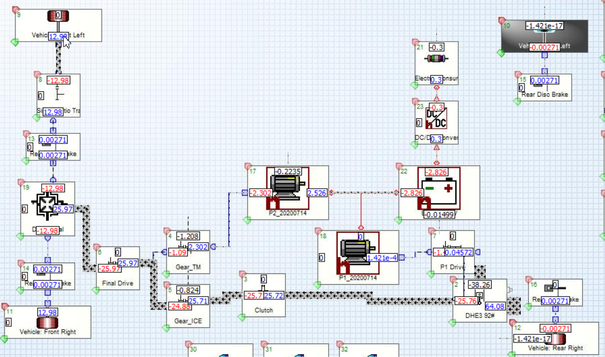
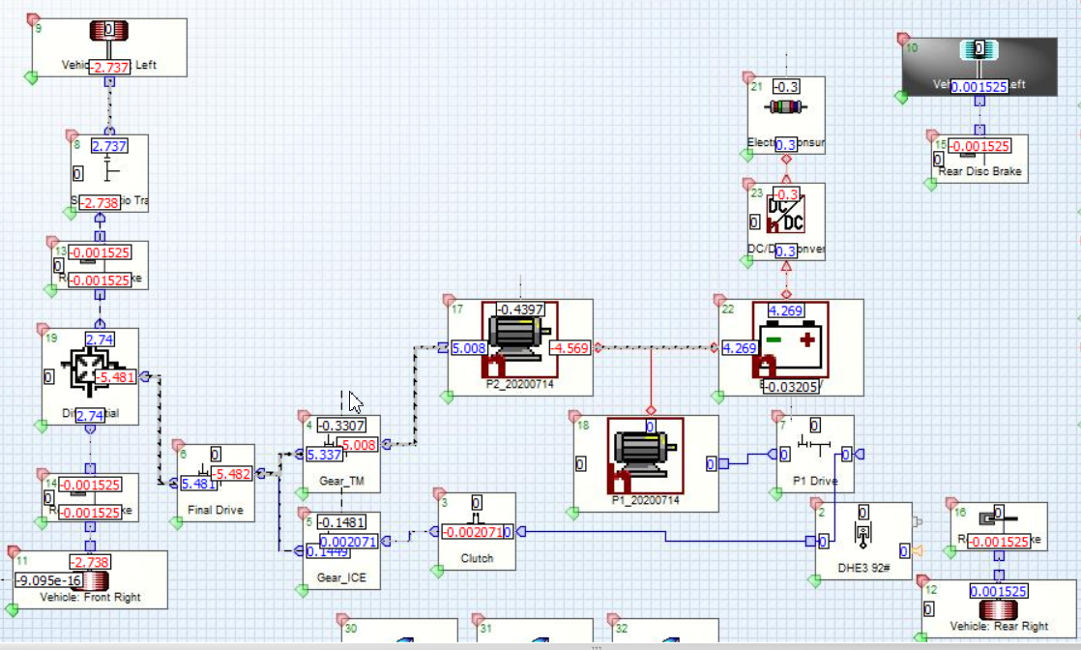
制动功率流：输出为负，输入为正
驱动功率流：输出为负，输入为正

